14037 50 ומטה
אינפיניטי מקיפה לבני 50 ומטה ____________ מספר אישור 14037
דוח חודשי לחודש 2023 / 10

ערך משוערך של נכסי הקופה

נכסים | סכום באלפי ש"ח
א. מזומנים ושווי מזומנים
בישראל
מזומן בש"ח | 2810.611 | DA12
מזומן מט"ח | 50.488 | DT11
פרי / פחק | 0 | DA10
פקמ לתקופה של עד שלושה חודשים | 0 | DT420
פקדון צמוד מדד לתקופה של עד שלושה חודשים | 0 | DT421
פקדון צמוד מט"ח לתקופה של עד שלושה חודשים | 0 | DT422
פקדון במט"ח לתקופה של עד שלושה חודשים | 0 | DT423
בחו"ל
מזומן מט"ח | 0 | DT191
פקדון לתקופה של עד שלושה חודשים בחול | 0 | DT424
ב. ניירות ערך
1. אגרות חוב ממשלתיות
בישראל - סחיר
ממשלתי צמוד | 974.923 | DT13
ממשלתי צמוד מט"ח | 0 | DT14
ממשלתי לא צמוד קבוע | 441.037 | DT15
ממשלתי לא צמוד משתנה | 0 | DT16
מק"מ | 631.458 | DA9
בישראל - לא סחיר
אג"ח מיועדות מרון | 0 | DT1
אג"ח מיועדות ערד (ריבית 4.86%) | 701.603 | DT400
אג"ח מיועדות ערד (ריבית 5.05%) | 0 | DT401
אג"ח מיועדות | 0 | DT3
פקדונות חשכל | 0 | DA8
אפיק השקעה מובטח תשואה | 9635.221 | DT901
בחו"ל - סחיר
ממשלתי בחו"ל | 0 | DT17
ממשלתי זר בחו"ל | 0 | DT26
בחו"ל - לא סחיר
ממשלתי לא סחיר בחו"ל | 0 | DT425
ממשלתי זר לא סחיר בחו"ל | 0 | DT426
תעודות חוב מסחריות
בישראל - סחיר
תעודות חוב צמוד מדד בדרוג AA- ומעלה | 0 | DT427
תעודות חוב צמוד מט"ח בדרוג AA- ומעלה | 0 | DT560
תעודות חוב לא צמוד בדרוג AA- ומעלה | 0 | DT561
תעודות חוב צמוד מדד בדרוג -A+:BBB | 0 | DT428
תעודות חוב צמוד מט"ח בדרוג -A+:BBB | 0 | DT562
תעודות חוב לא צמוד בדרוג -A+:BBB | 0 | DT563
תעודות חוב צמוד מדד בדרוג בדרוג נמוך | 0 | DT429
תעודות חוב צמוד מט"ח בדרוג בדרוג נמוך | 0 | DT564
תעודות חוב לא צמוד בדרוג בדרוג נמוך | 0 | DT565
בישראל - לא סחיר
תעודות חוב ל"ס צמוד מדד -AA ומעלה | 0 | DT430
תעודות חוב ל"ס צמוד מט"ח -AA ומעלה | 0 | DT566
תעודות חוב ל"ס לא צמוד -AA ומעלה | 0 | DT567
תעודות חוב ל"ס צמוד מדד -A+:BBB | 0 | DT431
תעודות חוב ל"ס צמוד מט"ח -A+:BBB | 0 | DT568
תעודות חוב ל"ס לא צמוד -A+:BBB | 0 | DT569
תעודות חוב ל"ס צמוד מדד דרוג נמוך עם בטוחה מספקת | 0 | DT547
תעודות חוב ל"ס צמוד מט"ח דרוג נמוך עם בטוחה מספקת | 0 | DT570
תעודות חוב ל"ס לא צמוד דרוג נמוך עם בטוחה מספקת | 0 | DT571
תעודות חוב ל"ס צמוד מדד דרוג נמוך | 0 | DT432
תעודות חוב ל"ס צמוד מט"ח דרוג נמוך | 0 | DT572
תעודות חוב ל"ס לא צמוד דרוג נמוך | 0 | DT573
בחו"ל - סחיר
תעודות חוב סחירות בחו"ל בדירוג A- ומעלה חברות ישראליות | 0 | DT601
תעודות חוב סחירות בחו"ל בדירוג +BBB:-BBB חברות ישראליות | 0 | DT602
תעודות חוב סחירות בחו"ל בדירוג נמוך חברות ישראליות | 0 | DT603
תעודות חוב סחירות בחו"ל בדירוג A- ומעלה חברות זרות | 0 | DT604
תעודות חוב סחירות בחו"ל בדירוג +BBB:-BBB חברות זרות | 0 | DT605
תעודות חוב סחירות בחו"ל בדירוג נמוך חברות זרות | 0 | DT606
בחו"ל - לא סחיר
תעודות חוב לא סחירות בחו"ל בדירוג A- ומעלה חברות ישראליות | 0 | DT607
תעודות חוב לא סחירות בחו"ל בדירוג +BBB:-BBB חברות ישראליות | 0 | DT608
תעודות חוב לא סחירות בחו"ל בדירוג נמוך עם בטוחה מספקת חברות ישראליות | 0 | DT609
תעודות חוב לא סחירות בחו"ל בדירוג נמוך חברות ישראליות | 0 | DT610
תעודות חוב לא סחירות בחו"ל בדירוג A- ומעלה חברות זרות | 0 | DT611
תעודות חוב לא סחירות בחו"ל בדירוג +BBB:-BBB חברות זרות | 0 | DT612
תעודות חוב לא סחירות בחו"ל בדירוג נמוך עם בטוחה מספקת חברות זרות | 0 | DT613
תעודות חוב לא סחירות בחו"ל בדירוג נמוך חברות זרות | 0 | DT614
3. אגרות חוב קונצרניות סחירות
בישראל - סחיר
אג"ח קונצרני צמוד מדד בדרוג AA- ומעלה | 2515.16 | DT301
אג"ח קונצרני צמוד מט"ח בדרוג AA- ומעלה | 0 | DT302
אג"ח קונצרני לא צמוד בדרוג AA- ומעלה | 867.881 | DT303
אג"ח קונצרני אחרות בדרוג AA- ומעלה | 0 | DT615
אג"ח קונצרני צמוד מדד בדרוג -A+:BBB | 615.812 | DT307
אג"ח קונצרני צמוד מט"ח בדרוג -A+:BBB | 0 | DT308
אג"ח קונצרני לא צמוד בדרוג -A+:BBB | 989.662 | DT309
אג"ח קונצרני אחרות בדרוג -A+:BBB | 0 | DT616
אג"ח קונצרני צמוד מדד בדרוג בדרוג נמוך | 0 | DT313
אג"ח קונצרני צמוד מט"ח בדרוג בדרוג נמוך | 0 | DT314
אג"ח קונצרני לא צמוד בדרוג בדרוג נמוך | 302.648 | DT315
אג"ח קונצרני אחרות בדרוג בדרוג נמוך | 0 | DT617
בישראל - לא סחיר
אג"ח קונצרני ל"ס צמוד מדד -AA ומעלה | 0 | DT319
אג"ח קונצרני ל"ס צמוד מט"ח -AA ומעלה | 0 | DT320
אג"ח קונצרני ל"ס לא צמוד -AA ומעלה | 0 | DT321
אג"ח קונצרני ל"ס אחרות -AA ומעלה | 0 | DT618
אג"ח קונצרני ל"ס צמוד מדד -A+:BBB | 0 | DT325
אג"ח קונצרני ל"ס צמוד מט"ח -A+:BBB | 0 | DT326
אג"ח קונצרני ל"ס לא צמוד -A+:BBB | 0 | DT327
אג"ח קונצרני ל"ס אחרות -A+:BBB | 0 | DT619
אג"ח קונצרני ל"ס צמוד מדד דרוג נמוך עם בטוחה מספקת | 0 | DT553
אג"ח קונצרני ל"ס צמוד מט"ח דרוג נמוך עם בטוחה מספקת | 0 | DT554
אג"ח קונצרני ל"ס לא צמוד דרוג נמוך עם בטוחה מספקת | 0 | DT555
אג"ח קונצרני ל"ס אחרות דרוג נמוך עם בטוחה מספקת | 0 | DT620
אג"ח קונצרני ל"ס צמוד מדד דרוג נמוך | 0 | DT337
אג"ח קונצרני ל"ס צמוד מט"ח דרוג נמוך | 0 | DT338
אג"ח קונצרני ל"ס לא צמוד דרוג נמוך | 0 | DT339
אג"ח קונצרני ל"ס אחרות דרוג נמוך | 0 | DT621
בחו"ל - סחיר
אג"ח ישראליות סחירות בחו"ל בדירוג A- ומעלה | 0 | DT454
אג"ח ישראליות סחירות בחו"ל בדירוג +BBB:-BBB | 0 | DT455
אג"ח ישראליות סחירות בחו"ל בדירוג נמוך | 0 | DT456
אג"ח זרות סחירות בחו"ל בדירוג A- ומעלה | 0 | DT457
אג"ח זרות סחירות בחו"ל בדירוג +BBB:-BBB | 0 | DT458
אג"ח זרות סחירות בחו"ל בדירוג נמוך | 0 | DT459
בחו"ל - לא סחיר
אג"ח ישראליות לא סחירות בחו"ל בדירוג A- ומעלה | 0 | DT460
אג"ח ישראליות לא סחירות בחו"ל בדירוג +BBB:-BBB | 0 | DT461
אג"ח ישראליות לא סחירות בחו"ל בדירוג נמוך עם בטוחה מספקת | 0 | DT558
אג"ח ישראליות לא סחירות בחו"ל בדירוג נמוך | 0 | DT462
אג"ח זרות לא סחירות בחו"ל בדירוג A- ומעלה | 0 | DT463
אג"ח זרות לא סחירות בחו"ל בדירוג +BBB:-BBB | 0 | DT464
אג"ח זרות לא סחירות בחו"ל בדירוג נמוך עם בטוחה מספקת | 0 | DT559
אג"ח זרות לא סחירות בחו"ל בדירוג נמוך | 0 | DT465
4. מניות
בישראל - סחירות
מניות במדד ת"א 35 | 1910.537 | DT402
מניות במדד ת"א 90 | 1282.508 | DT403
מניות היתר | 539.535 | DT404
מניות זרות הנסחרות בארץ | 0 | DT405
אופציות call 1 (long) | 0 | DT172
אופציות call 1 (short) | 0 | DT205
בישראל - לא סחירות
מניות לא סחירות בארץ | 0 | DC9
בחו"ל - סחירות
מניות ישראליות בחו"ל | 0 | DT28
...
 |  | DT451
 |  | DT506
 | 0 | DT627
 | 0 | DT507
 | 0 | DT577
...
 | סכום באלפי ש"ח
 | 0 | DT508
 | 0 | DT509
 | 0 | DT511
 | 0 | DT452
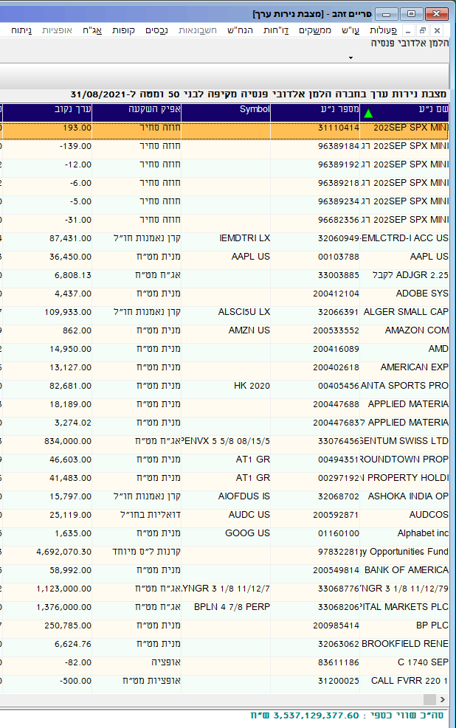
...
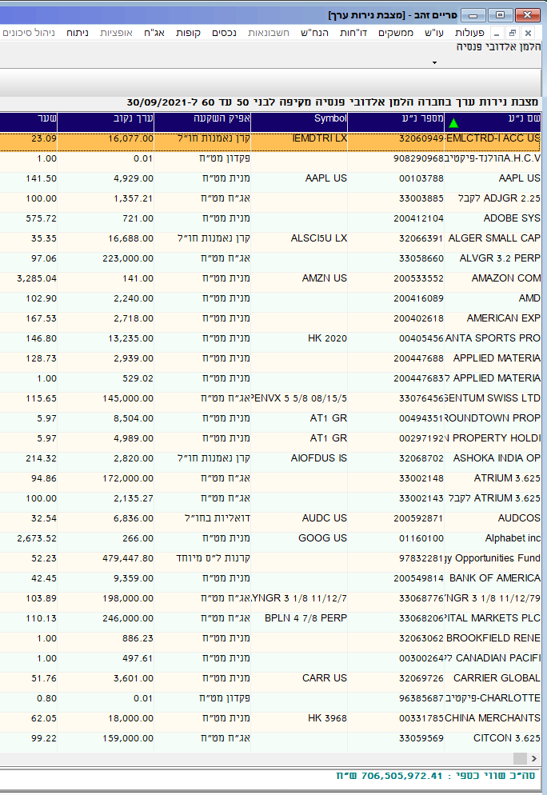
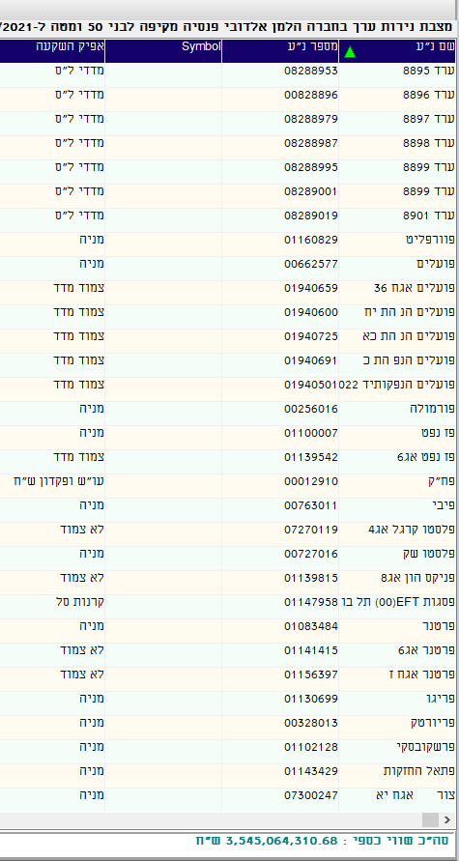
 | סכום באלפי ש"ח
 | 0 | DT512
 | 0 | DT513
 | 0 | DT514
 | 0 | DT515
 | 0 | DT516
 | 0 | DT517
 | 0 | DT518
 | 0 | DT519
 | 0 | DT628
 | 0 | DT520
 | 0 | DT521
 | 0 | DT522
 | 0 | DT523
 | 0 | DT524
 | 0 | DT525
 | 0 | DT526
 | 0 | DT527
 | 0 | DT629
 | 0 | DT530
 | 0 | DT531
 | 0 | DT532
 | 0 | DT533
 | 0 | DT534
 | 0 | DT535
 | 0 | DT536
 | 0 | DT537
 | 0 | DT630
...
 | סכום באלפי ש"ח
 | 0 | DT631
 | 0 | DT632
 | 0 | DT633
...
 | סכום באלפי ש"ח
 | 0 | DT111
 | 0 | DT112
 | 0 | DT113
 | 0 | DT114
...
 | סכום באלפי ש"ח
 | 0 | DT116
 | 0 | DT29
 | 0 | DT31
 | 0 | DT117
...
 | סכום באלפי ש"ח
 | 0 | DT115
 | 0 | DT62
...
 | סכום באלפי ש"ח
 | 994.894 | DT54
 | -1568.549 | DT55
 | 0 | DT92
 | 0 | DT353
 | 0 | DT369
 | 0 | DT546
 | 40264.404 | DE1
...
 | סכום באלפי ש"ח
...

14039 60 ומעלה
...
נכסים | סכום באלפי ש"ח
הלוואה בבטחונות אחרים והלוואות עם ערבות מדינה בדירוג -A+:BBB | 0 | DT506
הלוואות בבטחונות אחרים והלוואות עם ערבות מדינה לא מדורגת עם בטוחה מספקת | 0 | DT627
הלוואות בבטחונות אחרים והלוואות עם ערבות מדינה לא מדורגת | 0 | DT507
הלוואות לא מובטחות | 0 | DT577
בחו"ל
תיקי משכנתאות בחו"ל | 0 | DT508
הלוואות בחו"ל בערבות בנקאית | 0 | DT509
הלוואות בחול מובטוחת בביטונות אחרים | 0 | DT511
הלוואות בחול לא מובטחות | 0 | DT452
ד. פיקדונות לתקופה העולה על שלושה חודשים מיום ההנפקה
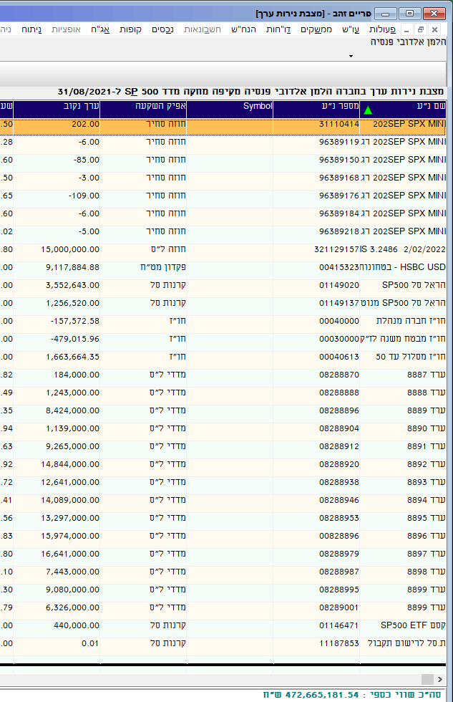
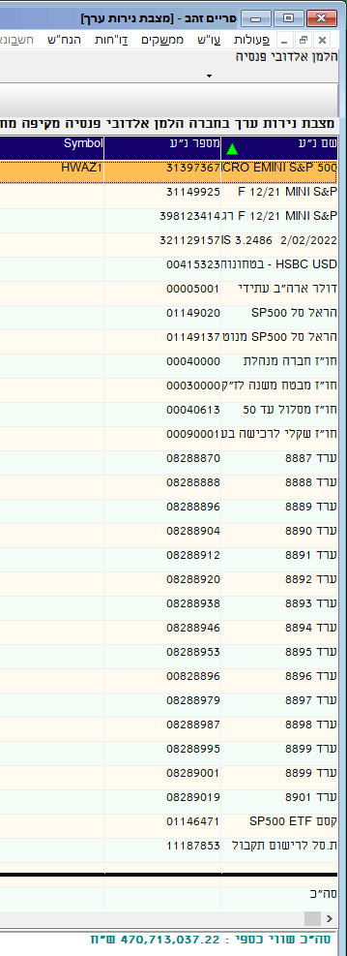
בישראל
פקדונות צמודי מדד בדירוג -AA ומעלה לתקופה של שלושה חודשים ועד שנה | 0 | DT512
פקדונות לא צמודים בדירוג -AA ומעלה לתקופה של שלושה חודשים ועד שנה | 0 | DT513
פקדונות נקובים במט"ח בדירוג -AA ומעלה לתקופה של שלושה חודשים ועד שנה | 0 | DT514
פקדונות צמודי מט"ח בדירוג -AA ומעלה לתקופה של שלושה חודשים ועד שנה | 0 | DT515
פקדונות צמודי מדד בדירוג -AA ומעלה לתקופה של למעלה משנה | 0 | DT516
פקדונות לא צמודים בדירוג -AA ומעלה לתקופה של למעלה משנה | 0 | DT517
פקדונות נקובים במט"ח בדירוג -AA ומעלה לתקופה של למעלה משנה | 0 | DT518
פקדונות צמודי מט"ח בדירוג -AA ומעלה לתקופה של למעלה משנה | 0 | DT519
פקדונות אחרים בדירוג -AA ומעלה | 0 | DT628
פקדונות צמודי מדד בדירוג -A+:BBB לתקופה של שלושה חודשים ועד שנה | 0 | DT520
פקדונות לא צמודים בדירוג -A+:BBB לתקופה של שלושה חודשים ועד שנה | 0 | DT521
פקדונות נקובים במט"ח בדירוג -A+:BBB לתקופה של שלושה חודשים ועד שנה | 0 | DT522
פקדונות צמודי מט"ח בדירוג A+:BBB- לתקופה של שלושה חודשים ועד שנה | 0 | DT523
פקדונות צמודי מדד בדירוג -A+:BBB לתקופה של למעלה משנה | 0 | DT524
פקדונות לא צמודים בדירוג -A+:BBB לתקופה של למעלה משנה | 0 | DT525
פקדונות נקובים במט"ח בדירוג -A+:BBB לתקופה של למעלה משנה | 0 | DT526
פקדונות צמודי מט"ח בדירוג -A+:BBB לתקופה של למעלה משנה | 0 | DT527
פקדונות אחרים בדירוג -A+:BBB | 0 | DT629
פקדונות צמודי מדד בדירוג נמוך לתקופה של שלושה חודשים ועד שנה | 0 | DT530
פקדונות לא צמודים בדירוג נמוך לתקופה של שלושה חודשים ועד שנה | 0 | DT531
פקדונות נקובים במט"ח בדירוג נמוך לתקופה של שלושה חודשים ועד שנה | 0 | DT532
פקדונות צמודי מט"ח בדירוג נמוך לתקופה של שלושה חודשים ועד שנה | 0 | DT533
פקדונות צמודי מדד בדירוג נמוך לתקופה של למעלה משנה | 0 | DT534
פקדונות לא צמודים בדירוג נמוך לתקופה של למעלה משנה | 0 | DT535
פקדונות נקובים במט"ח בדירוג נמוך לתקופה של למעלה משנה | 0 | DT536
פקדונות צמודי מט"ח בדירוג נמוך לתקופה של למעלה משנה | 0 | DT537
פקדונות אחרים בדירוג נמוך | 0 | DT630
בחו"ל
פקדונות נקובים במט"ח בדירוג -A ומעלה | 0 | DT631
פקדונות נקובים במט"ח בדירוג +BBB:-BBB | 0 | DT632
פקדונות נקובים במט"ח בדירוג נמוך | 0 | DT633
ה. מקרקעין
מקרקעין מניבים | 0 | DT111
מקרקעין לא מניבים | 0 | DT112
מקרקעין מניבים בחו"ל | 0 | DT113
מקרקעין לא מניבים בחו"ל | 0 | DT114
ו השקעות אחרות
התחייבות בגין מכירה בחסר | 0 | DT116
נ"ע סחירים אחרים ישראלים בחו"ל | 0 | DT29
נ"ע סחירים אחרים זרים בחו"ל | 0 | DT31
התחייבות בגין מכירה בחסר בחול | 0 | DT117
ז. רכוש קבוע
בניני משרדים שבשימוש הקופה | 0 | DT115
רכוש קבוע שאינו בנייני משרדים בשימוש הקופה | 0 | DT62
ח. חייבים וזכאים
חייבים שונים | 52.995 | DT54
זכאים | -79.075 | DT55
זכאים מס הכנסה | 0 | DT92
עמיתים זכאים בגין החזרי מס | 0 | DT353
עמיתים זכאים בגין שיקים שמועד פרעונם עבר | 0 | DT369
סך ההתחייביות הממשלתיות בגין אי העלאת גיל הפרישה לנשים | 0 | DT546
סה"כ נכסי הקופה | 5375.52 | DE1

דוח תקבולים ותשלומים

תקבולים | סכום באלפי ש"ח
א. מזומנים ושווי מזומנים
בישראל
...

14054 SP500
...
סכום באלפי ש"ח
0 | DT506
0 | DT627
0 | DT507
0 | DT577
...
סכום באלפי ש"ח
0 | DT508
0 | DT509
0 | DT511
0 | DT452
...
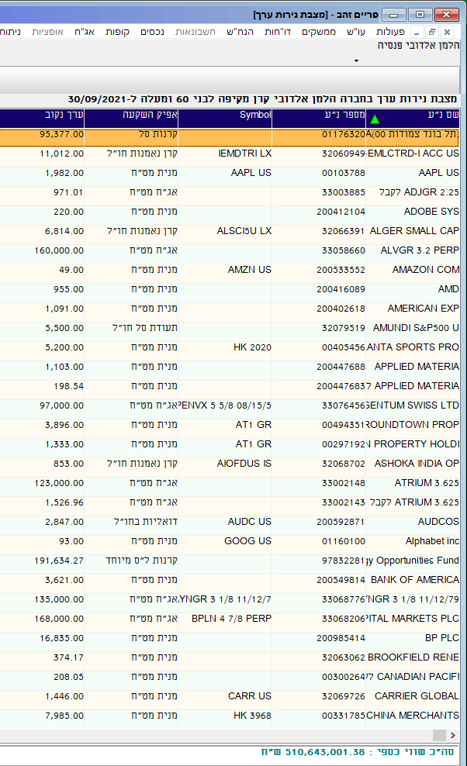
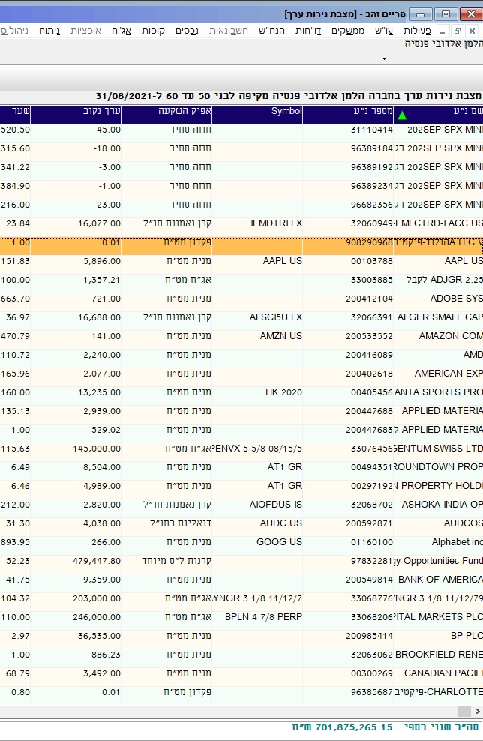
...
סכום באלפי ש"ח
0 | DT512
0 | DT513
0 | DT514
0 | DT515
0 | DT516
0 | DT517
0 | DT518
0 | DT519
0 | DT628
0 | DT520
0 | DT521
0 | DT522
0 | DT523
0 | DT524
0 | DT525
0 | DT526
0 | DT527
0 | DT629
0 | DT530
0 | DT531
0 | DT532
0 | DT533
0 | DT534
0 | DT535
0 | DT536
0 | DT537
0 | DT630
...
סכום באלפי ש"ח
0 | DT631
0 | DT632
0 | DT633
...
סכום באלפי ש"ח
0 | DT111
0 | DT112
0 | DT113
0 | DT114
...
סכום באלפי ש"ח
0 | DT116
0 | DT29
0 | DT31
0 | DT117
...
סכום באלפי ש"ח
0 | DT115
0 | DT62
...
סכום באלפי ש"ח
119.537 | DT54
-52.769 | DT55
0 | DT92
0 | DT353
0 | DT369
0 | DT546
8556.723 | DE1
...
סכום באלפי ש"ח
...

מקבלי קצבה
...
סכום באלפי ש"ח
0 | DT451
0 | DT506
0 | DT627
0 | DT507
0 | DT577
...
סכום באלפי ש"ח
0 | DT508
0 | DT509
0 | DT511
0 | DT452
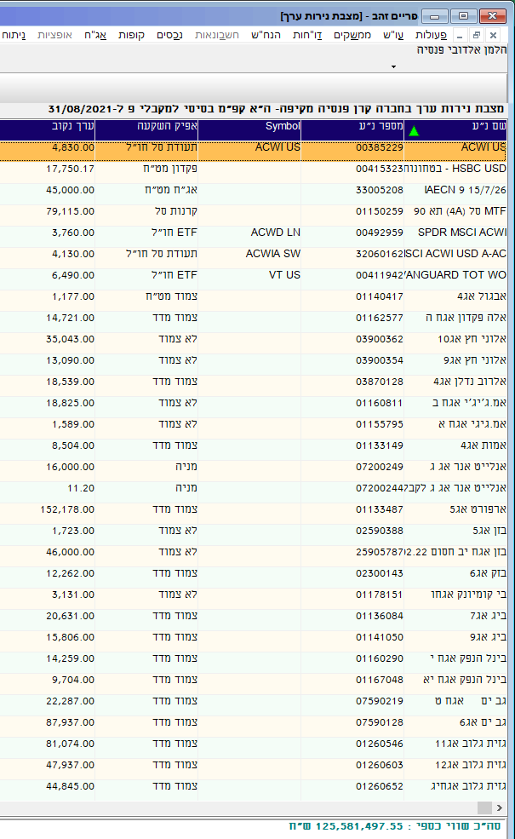
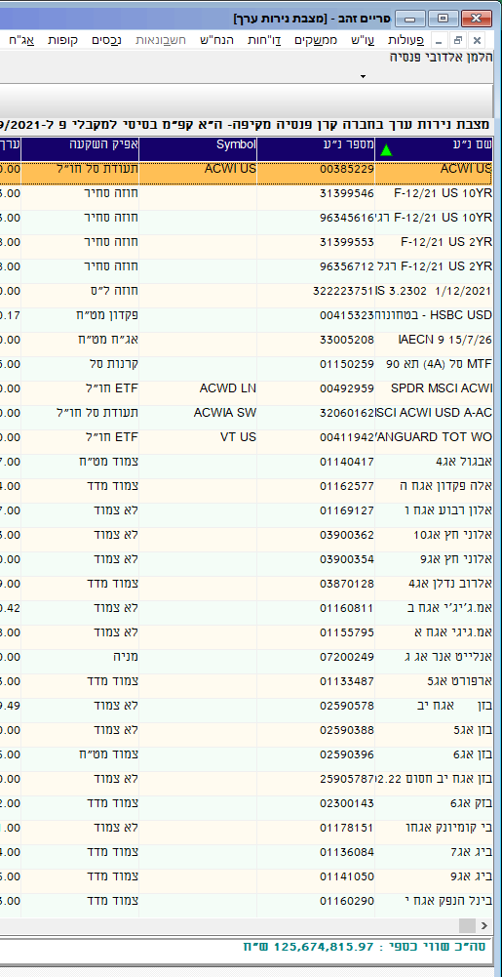
...
סכום באלפי ש"ח
0 | DT512
0 | DT513
0 | DT514
0 | DT515
0 | DT516
0 | DT517
0 | DT518
0 | DT519
0 | DT628
0 | DT520
0 | DT521
0 | DT522
0 | DT523
0 | DT524
0 | DT525
0 | DT526
0 | DT527
0 | DT629
0 | DT530
0 | DT531
0 | DT532
0 | DT533
0 | DT534
0 | DT535
0 | DT536
0 | DT537
0 | DT630
...
סכום באלפי ש"ח
0 | DT631
0 | DT632
0 | DT633
...
סכום באלפי ש"ח
0 | DT111
0 | DT112
0 | DT113
0 | DT114
...
סכום באלפי ש"ח
0 | DT116
0 | DT29
0 | DT31
0 | DT117
...
סכום באלפי ש"ח
0 | DT115
0 | DT62
...
סכום באלפי ש"ח
0.138 | DT54
-20.312 | DT55
0 | DT92
0 | DT353
0 | DT369
0 | DT546
2488.969 | DE1
...
סכום באלפי ש"ח
...

